処理フロー
画面設計書 |  | 処理フロー |  | 担当者 | 日付
 |  |  | 作成 | 佐々木 | 2020-08-14
 |  |  | 更新 | HYN呂 | 2021-06-03

【凡例】
バッチ/画面
サービスAPI
他MS API
自領域
テーブル
他領域
テーブル
 | 1．処理フロー

【社内フロント/ GMIND/Prosugate】
【販売基盤/受注サービス】
【他MS】
【データHUB】
【SAP】
【その他】
得意先マスタ
配送先マスタ
商品マスタ
ブランドマスタ
仕入先マスタ
商品所管部門マスタ
発注
各種
マスタ

メニュー
受注明細
BOM
親マスタ
BOMエントリー明細
BOMエントリーヘッダ
API
API

有償支給検索
有償支給照会
有償支給
情報照会

有償支給入力

画面レイアウト
画面設計書 |  |  |  | 画面レイアウト |  | 担当者 | 日付
 |  |  |  |  | 作成 | 佐々木 | 2020-08-14
 |  |  |  |  | 更新 | HYN呂 | 2021-06-03
 | 1．画面レイアウト
 |  | ＜画面項目レイアウト＞
 |  | 画面イメージ |  |  |  |  |  | パターン１： |  | 親明細を表示したとき
①
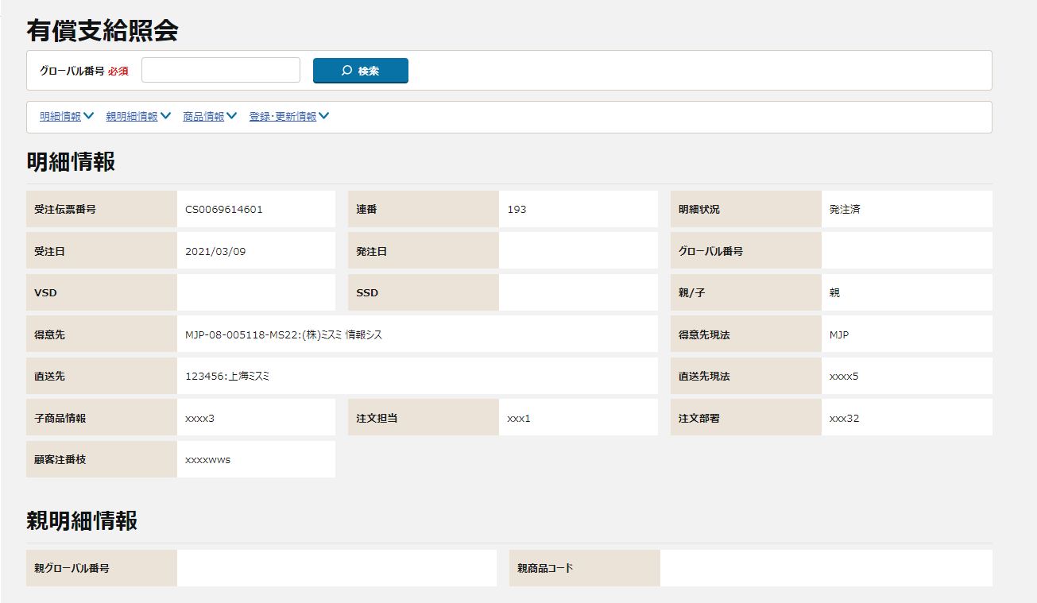
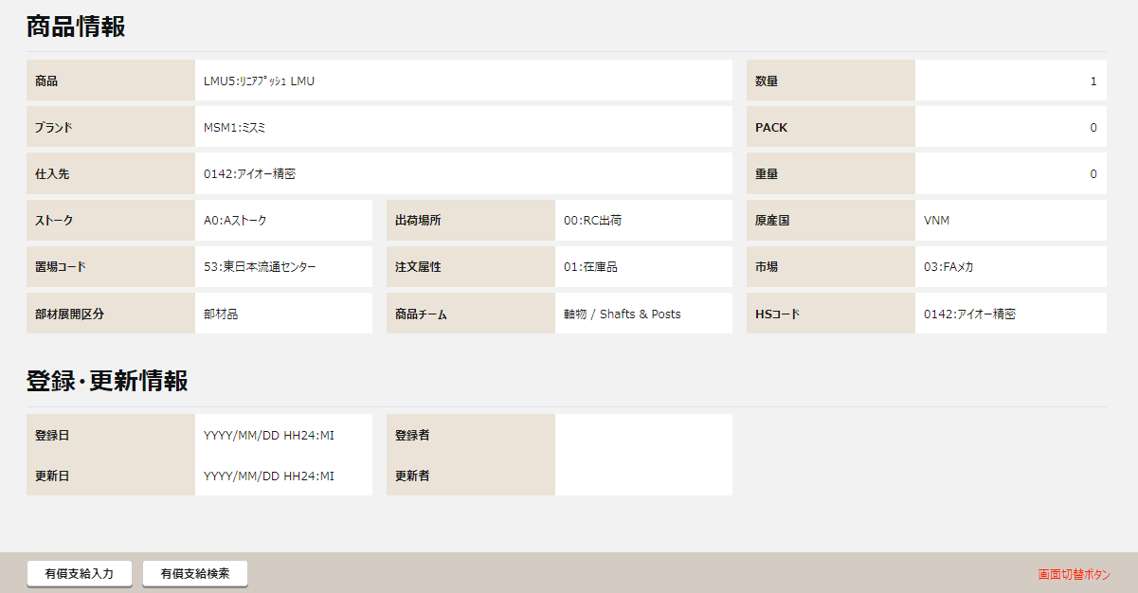
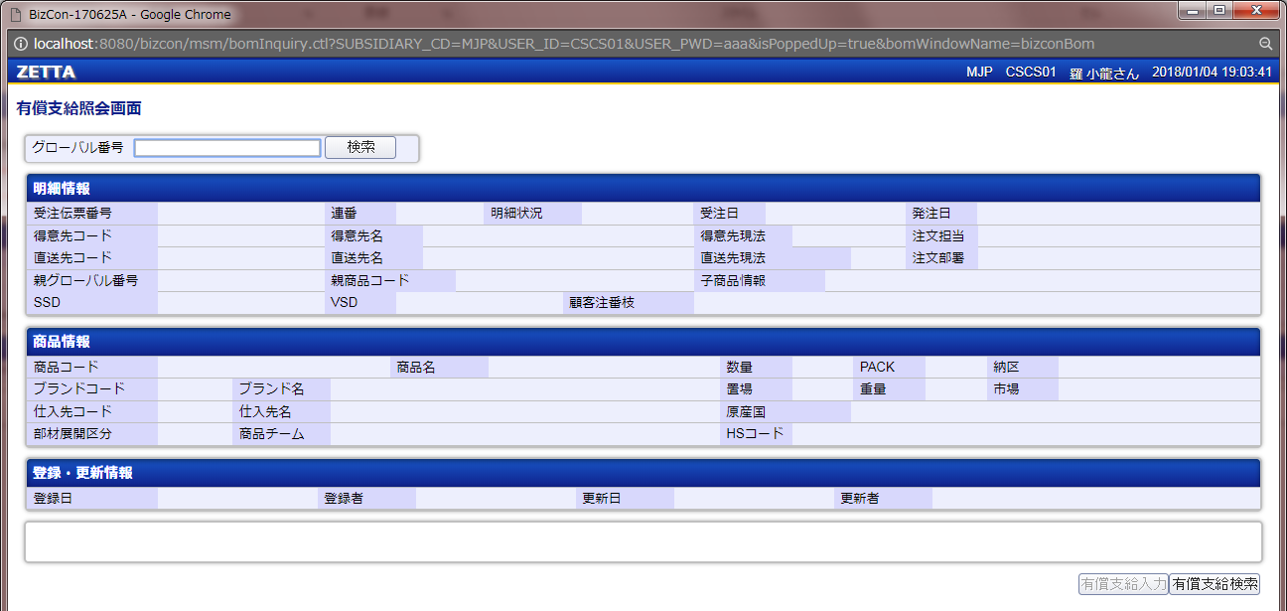
【概要設計】
仮確定・否決された明細はグローバル番号・受注日・発注日・出荷日を非表示とする。
②

①
③
②
③
④
④

承認依頼日
承認ステータス
⑤

⑥

⑤

⑥

〇
①
②
【ToBe外部設計】
「親明細情報」を追加
 |  |  | 領域番号（画面項目定義参照）
 |  |  | ヘッダ
 |  |  | 検索
③
 |  |  | アンカーリンク
④
【外部設計】
画面モックの表示内容切り替え用のため実装しない
【内部】B領域_外部設計QA表.xlsx ID:221610211
QA471：NRIメモまたは半永久的に残す設計メモ（水色の吹き出し）
 |  |  | 明細情報
⑤
 |  |  | 親明細情報
⑥
 |  |  | 商品情報
⑦
 |  |  | 登録・更新情報
 |  | 画面動作
 |  | ＜初期表示＞
【外部設計】
Mockで各パターンの画面をハードコピーする

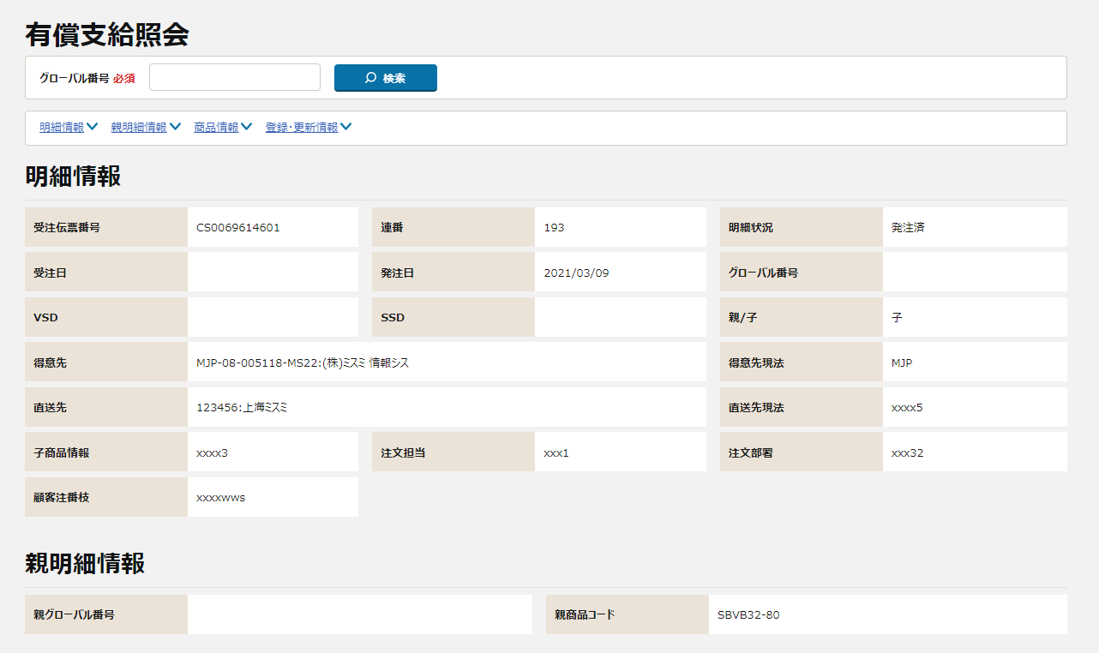
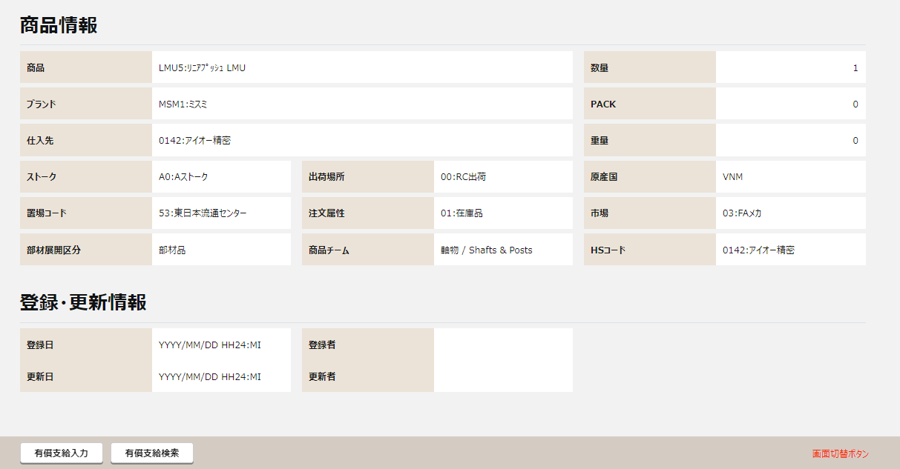
 |  |  |  |  |  |  |  |  | パターン２： |  | 子明細（都度支給）を表示したとき | パターン３：子明細（事前支給）を表示したとき
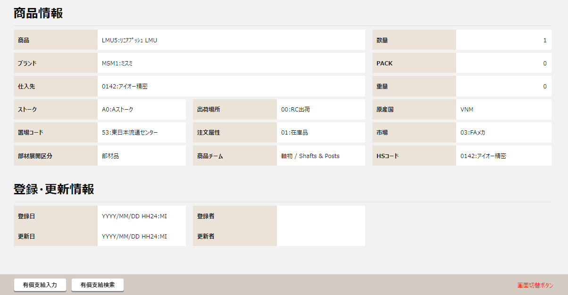
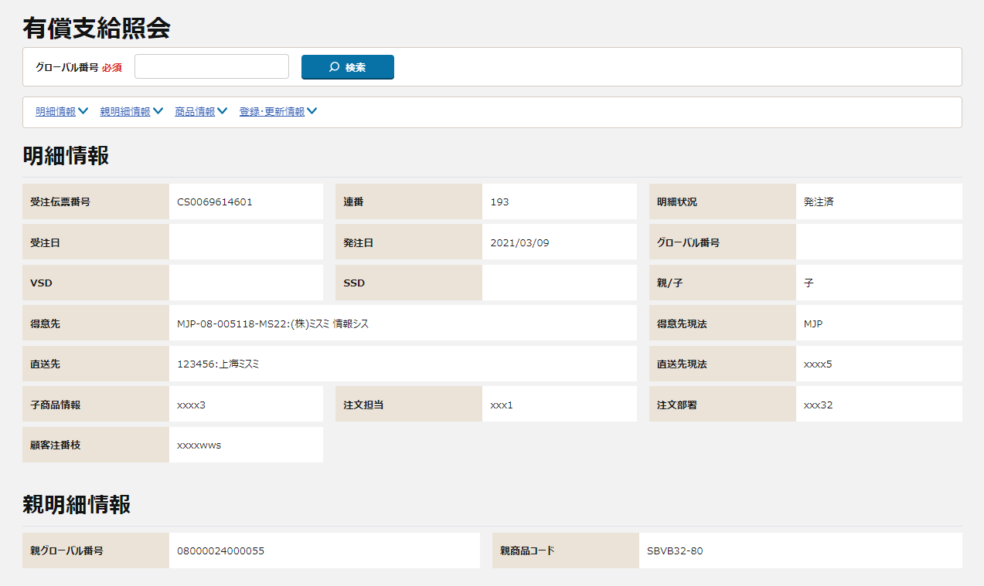

 |  | ＜検索ボタン押下＞
【外部設計】
Mockで各パターンの画面をハードコピーする

画面項目定義
No | コンポーネント名 （論理名） | コンポーネント名 （物理名） | 領域番号 | 項目名 （論理名）（英） | 項目名 （論理名）（和） | 種別 | 型 | 翻訳有無 | 表示内容 |  |  |  | 入力時 必須 | 単項目バリデーションチェック |  |  |  |  |  |  |  |  |  |  |  |  |  |  |  | 備考 | e
 |  |  |  |  |  |  |  |  | 初期表示 （メニューから遷移） | 初期表示（有償支給検索画面から遷移）、または、検索ボタン押下 |  |  |  | 型 |  |  |  |  |  |  |  |  |  | 数値範囲 |  |  |  | 桁数 |  |  | e
 |  |  |  |  |  |  |  |  |  | 親受注商品 | 子部品・事前支給の本確定(承認無)・本確定(承認有) | 子部品・事前支給の仮確定・否決 |  | 必須 | ASCII | 半角 | 全角 | 英字 | 数字 | 英数字 | 日付 | 整数 | 実数 | 超 ＞ | 以上 ≧ | 以下 ≦ | 未満 ＜ | 最大 | 最小 |  | e
1 | ヘッダ |  |  |  | 画面名 | ラベル | 文字列 |  | 固定値「有償支給照会」 | 同左 | 同左 | 同左 |  | - | - | - | - | - | - | - | - | - | - | - | - | - | - | - | - |  | e
【外部設計】
現法、ログインユーザID、ログインユーザ名、処理日時はペンディング中
【内部】B領域_外部設計QA表.xlsx ID:221610211
QA440、：検討確認中。確認後対応。
2 |  |  |  |  | 現法 | ラベル | 文字列 |  | ログイン情報.現法 | 同左 | 同左 | 同左 |  | - | - | - | - | - | - | - | - | - | - | - | - | - | - | - | - |  | e
3 |  |  |  |  | ログインユーザID | ラベル | 文字列 |  | ログイン情報.ユーザID | 同左 | 同左 | 同左 |  | - | - | - | - | - | - | - | - | - | - | - | - | - | - | - | - |  | e
4 |  |  |  |  | ログインユーザ名 | ラベル | 文字列 |  | ログイン情報.ユーザ名 | 同左 | 同左 | 同左 |  | - | - | - | - | - | - | - | - | - | - | - | - | - | - | - | - |  | e
5 |  |  |  |  | 処理日時 | ラベル | 日時 |  | システム日付時間 | 同左 | 同左 | 同左 |  | - | - | - | - | - | - | - | - | - | - | - | - | - | - | - | - |  | e
6 |  |  |  |  | 有償支給照会 | ラベル | 文字列 |  | 固定値「有償支給照会」 | 同左 | 同左 | 同左 |  | - | - | - | - | - | - | - | - | - | - | - | - | - | - | - | - |  | e
7 | 検索 |  |  |  | グローバル番号 | ラベル | 文字列 |  | 固定値「グローバル番号」 | 同左 | 同左 | 同左 |  | - | - | - | - | - | - | - | - | - | - | - | - | - | - | - | - |  | e
8 |  |  |  |  | グローバル番号 | テキストボックス | 文字列 |  | ブランク | 1.初期表示（有償支給検索画面から遷移）の場合、 有償支給検索画面.グローバル番号 2.検索ボタン押下の場合、 検索ボタン押下時の有償支給照会画面.グローバル番号 | 同左 | ブランク | ○ | ○ | - | - | - | ○ | ○ | - | - | - | - | - | - | - | - | 14 | 14 |  | e
9 |  |  |  |  | 検索 | ボタン | 文字列 |  | 固定値「検索」 | 同左 | 同左 | 同左 |  | - | - | - | - | - | - | - | - | - | - | - | - | - | - | - | - |  | e
10 | アンカーリンク |  |  |  | 明細情報 | ハイパーリンク | 文字列 |  | 固定値「明細情報」 | 同左 | 同左 | 同左 |  | - | - | - | - | - | - | - | - | - | - | - | - | - | - | - | - | 明細情報エリアへ移動 | e
11 |  |  |  |  | 親明細情報 | ハイパーリンク | 文字列 |  | 固定値「親明細情報」 | 同左 | 同左 | 同左 |  | - | - | - | - | - | - | - | - | - | - | - | - | - | - | - | - | 商品情報エリアへ移動 | e
12 |  |  |  |  | 商品情報 | ハイパーリンク | 文字列 |  | 固定値「商品情報」 | 同左 | 同左 | 同左 |  | - | - | - | - | - | - | - | - | - | - | - | - | - | - | - | - | 商品情報エリアへ移動 | e
13 |  |  |  |  | 登録・更新情報 | ハイパーリンク | 文字列 |  | 固定値「登録・更新情報」 | 同左 | 同左 | 同左 |  | - | - | - | - | - | - | - | - | - | - | - | - | - | - | - | - | 登録・更新情報エリアへ移動 | e
14 | 明細情報 |  |  |  | 受注伝票番号 | ラベル | 文字列 |  | 固定値「受注伝票番号」 | 同左 | 同左 | 同左 |  | - | - | - | - | - | - | - | - | - | - | - | - | - | - | - | - |  | e
15 |  |  |  |  | 受注伝票番号 | ラベル | 文字列 |  | ブランク | 受注明細.受注伝票番号 | 同左 | 有償支給仮登録.受注伝票番号 |  | - | - | - | - | - | - | - | - | - | - | - | - | - | - | - | - |  | e
16 |  |  |  |  | 連番 | ラベル | 文字列 |  | 固定値「連番」 | 同左 | 同左 | 同左 |  | - | - | - | - | - | - | - | - | - | - | - | - | - | - | - | - |  | e
17 |  |  |  |  | 連番 | ラベル | 文字列 |  | ブランク | 受注明細.受注明細番号 | 同左 | BOMエントリー明細仮登録.明細行番号 |  | - | - | - | - | - | - | - | - | - | - | - | - | - | - | - | - |  | e
18 |  |  |  |  | 案件管理番号 | ラベル | 文字列 |  | 固定値「案件管理番号」 | 同左 | 同左 | 同左 |  | - | - | - | - | - | - | - | - | - | - | - | - | - | - | - | - |  | e
19 |  |  |  |  | 案件管理番号 | ラベル | 文字列 |  | ブランク | 受注明細.案件管理番号 | 同左 | 有償支給仮登録.案件管理番号 |  | - | - | - | - | - | - | - | - | - | - | - | - | - | - | - | - |  | e
20 |  |  |  |  | 明細番号 | ラベル | 文字列 |  | 固定値「明細番号」 | 同左 | 同左 | 同左 |  | - | - | - | - | - | - | - | - | - | - | - | - | - | - | - | - |  | e
21 |  |  |  |  | 明細番号 | ラベル | 文字列 |  | ブランク | 受注明細.明細番号 | 同左 | 有償支給仮登録.明細番号 |  | - | - | - | - | - | - | - | - | - | - | - | - | - | - | - | - |  | e
22 |  |  |  |  | 明細状況 | ラベル | 文字列 |  | 固定値「明細状況」 | 同左 | 同左 | 同左 |  | - | - | - | - | - | - | - | - | - | - | - | - | - | - | - | - |  | e
23 |  |  |  |  | 明細状況 | ラベル | 文字列 |  | ブランク | functionのget_so_detail_statusより取得。 引数は現法、受注日、グローバル番号 |  |  |  | - | - | - | - | - | - | - | - | - | - | - | - | - | - | - | - | 「別紙_明細状況の取得」を参照 | e
24 |  |  |  |  | 受注日 | ラベル | 文字列 |  | 固定値「受注日」 | 同左 | 同左 | 同左 |  | - | - | - | - | - | - | - | - | - | - | - | - | - | - | - | - |  | e
25 |  |  |  |  | 受注日 | ラベル | 日付 |  | ブランク | 受注明細.受注日 | 同左 | ブランク |  | - | - | - | - | - | - | - | - | - | - | - | - | - | - | - | - |  | e
26 |  |  |  |  | 発注日 | ラベル | 文字列 |  | 固定値「発注日」 | 同左 | 同左 | 同左 |  | - | - | - | - | - | - | - | - | - | - | - | - | - | - | - | - |  | e
27 |  |  |  |  | 発注日 | ラベル | 日付 |  | ブランク | ブランク | 受注明細.受注日 発注.発注日 | ブランク |  | - | - | - | - | - | - | - | - | - | - | - | - | - | - | - | - |  | e
28 |  |  |  |  | グローバル番号 | ラベル | 文字列 |  | 固定値「グローバル番号」 | 同左 | 同左 | 同左 |  | - | - | - | - | - | - | - | - | - | - | - | - | - | - | - | - |  | e
29 |  |  |  |  | グローバル番号 | ラベル | 文字列 |  | ブランク | ブランク | 受注明細.グローバル番号 | BOMエントリー明細仮登録.グローバル番号 |  | - | - | - | - | - | - | - | - | - | - | - | - | - | - | - | - |  | e
30 |  |  |  |  | 得意先コード | ラベル | 文字列 |  | 固定値「得意先コード」 | 同左 |  |  |  | - | - | - | - | - | - | - | - | - | - | - | - | - | - | - | - |  | e
31 |  |  |  |  | 得意先コード | ラベル | 文字列 |  | ブランク | 受注明細.得意先コード |  |  |  | - | - | - | - | - | - | - | - | - | - | - | - | - | - | - | - |  | e
32 |  |  |  |  | 得意先 | ラベル | 文字列 |  | 固定値「得意先名」 | 同左 | 同左 | 同左 |  | - | - | - | - | - | - | - | - | - | - | - | - | - | - | - | - |  | e
33 |  |  |  |  | 得意先 | ラベル | 文字列 |  | ブランク | 1.得意先マスタにデータがある場合 受注明細.得意先コード + ":" + 得意先マスタ.得意先名 2.上記以外の場合 受注明細.得意先コード + ":" | 同左 | 1.得意先マスタにデータがある場合 有償支給仮登録.得意先コード + ":" + 得意先マスタ.得意先名 2.上記以外の場合 有償支給仮登録.得意先コード + ":" |  | - | - | - | - | - | - | - | - | - | - | - | - | - | - | - | - |  | e
34 |  |  |  |  | 得意先現法 | ラベル | 文字列 |  | 固定値「得意先現法」 | 同左 | 同左 | 同左 |  | - | - | - | - | - | - | - | - | - | - | - | - | - | - | - | - |  | e
35 |  |  |  |  | 得意先現法 | ラベル | 文字列 |  | ブランク | 受注明細.現法コード | 同左 | 有償支給仮登録.現法コード |  | - | - | - | - | - | - | - | - | - | - | - | - | - | - | - | - |  | e
36 |  |  |  |  | 直送先コード | ラベル | 文字列 |  | 固定値「直送先コード」 | 同左 |  |  |  | - | - | - | - | - | - | - | - | - | - | - | - | - | - | - | - |  | e
37 |  |  |  |  | 直送先コード | ラベル | 文字列 |  | ブランク | 受注明細.直送先コード |  |  |  | - | - | - | - | - | - | - | - | - | - | - | - | - | - | - | - |  | e
38 |  |  |  |  | 直送先 | ラベル | 文字列 |  | 固定値「直送先名」 | 同左 | 同左 | 同左 |  | - | - | - | - | - | - | - | - | - | - | - | - | - | - | - | - |  | e
39 |  |  |  |  | 直送先 | ラベル | 文字列 |  | ブランク | 1.配送先マスタにデータがある場合 受注明細.直送先コード + ":" + 配送先マスタ.配送先名(現地語1) 2.上記以外の場合 受注明細.直送先コード + ":" | 同左 | 1.配送先マスタにデータがある場合 BOMエントリーヘッダ仮登録.直送先コード + ":" + 配送先マスタ.配送先名(現地語1) 2.上記以外の場合 BOMエントリーヘッダ仮登録.直送先コード + ":" |  | - | - | - | - | - | - | - | - | - | - | - | - | - | - | - | - |  | e
40 |  |  |  |  | 直送先現法 | ラベル | 文字列 |  | 固定値「直送先現法」 | 同左 | 同左 | 同左 |  | - | - | - | - | - | - | - | - | - | - | - | - | - | - | - | - |  | e
41 |  |  |  |  | 直送先現法 | ラベル | 文字列 |  | ブランク | 受注明細.現法コード | 同左 | 有償支給仮登録.現法コード |  | - | - | - | - | - | - | - | - | - | - | - | - | - | - | - | - |  | e
42 |  |  |  |  | 注文担当 | ラベル | 文字列 |  | 固定値「注文担当」 | 同左 | 同左 | 同左 |  | - | - | - | - | - | - | - | - | - | - | - | - | - | - | - | - |  | e
43 |  |  |  |  | 注文担当 | ラベル | 文字列 |  | ブランク | 受注明細.注文者氏名(現地語) | 同左 | BOMエントリーヘッダ仮登録.注文担当者名 |  | - | - | - | - | - | - | - | - | - | - | - | - | - | - | - | - |  | e
44 |  |  |  |  | 注文部署 | ラベル | 文字列 |  | 固定値「注文部署」 | 同左 | 同左 | 同左 |  | - | - | - | - | - | - | - | - | - | - | - | - | - | - | - | - |  | e
【NRIメモ】
メッセージコードは新たに採番したものを記載する。
現行のメッセージコードは以下のとおり。
「有償支給未発注です。」(メッセージコード：I049)
「有償支給発注済です。」(メッセージコード：I050)
「事前支給です。」(メッセージコード：I048)
45 |  |  |  |  | 注文部署 | ラベル | 文字列 |  | ブランク | 受注明細.注文者部課(現地語) | 同左 | BOMエントリーヘッダ仮登録.注文部署名 |  | - | - | - | - | - | - | - | - | - | - | - | - | - | - | - | - |  | e
46 |  |  |  |  | 親グローバル番号 | ラベル | 文字列 |  | 固定値「親グローバル番号」 | 同左 | 同左 | 同左 |  | - | - | - | - | - | - | - | - | - | - | - | - | - | - | - | - |  | e
47 |  |  |  |  | 親グローバル番号 | ラベル | 文字列 |  | ブランク | ブランク | 受注明細.元グローバル番号 | BOMエントリー明細仮登録.親グローバル番号 |  | - | - | - | - | - | - | - | - | - | - | - | - | - | - | - | - |  | e
48 |  |  |  |  | 親商品コード | ラベル | 文字列 |  | 固定値「親商品コード」 | 同左 | 同左 | 同左 |  | - | - | - | - | - | - | - | - | - | - | - | - | - | - | - | - |  | e
49 |  |  |  |  | 親商品コード | ラベル | 文字列 |  | ブランク | ブランク | 受注明細.商品コード | BOMエントリー明細仮登録.商品コード |  | - | - | - | - | - | - | - | - | - | - | - | - | - | - | - | - |  | e
50 |  |  |  |  | 子商品情報 | ラベル | 文字列 |  | 固定値「子商品情報」 | 同左 | 同左 | 同左 |  | - | - | - | - | - | - | - | - | - | - | - | - | - | - | - | - |  | e
51 |  |  |  |  | 子商品情報 | ラベル | 文字列 |  | ブランク | 1.確定済みの子部品がない場合 「有償支給未発注です。」(メッセージコード：) 2.確定済みの子部品が１つ以上ある場合 「有償支給発注済です。」(メッセージコード：) | 1.子部品の場合、ブランク 2.事前支給の場合 「事前支給です。」(メッセージコード：) | 同左 |  | - | - | - | - | - | - | - | - | - | - | - | - | - | - | - | - |  | e
52 |  |  |  |  | SSD | ラベル | 文字列 |  | 固定値「SSD」 | 同左 | 同左 | 同左 |  | - | - | - | - | - | - | - | - | - | - | - | - | - | - | - | - |  | e
53 |  |  |  |  | SSD | ラベル | 日付 |  | ブランク | 受注明細.SSD | 同左 | ブランク |  | - | - | - | - | - | - | - | - | - | - | - | - | - | - | - | - |  | e
54 |  |  |  |  | VSD | ラベル | 文字列 |  | 固定値「VSD」 | 同左 | 同左 | 同左 |  | - | - | - | - | - | - | - | - | - | - | - | - | - | - | - | - |  | e
55 |  |  |  |  | VSD | ラベル | 日付 |  | ブランク | 受注明細.VSD | 同左 | ブランク |  | - | - | - | - | - | - | - | - | - | - | - | - | - | - | - | - |  | e
56 |  |  |  |  | 親/子 | ラベル | 文字列 |  | 固定値「親/子」 | 同左 | 同左 | 同左 |  | - | - | - | - | - | - | - | - | - | - | - | - | - | - | - | - |  | e
57 |  |  |  |  | 親/子 | ラベル | 文字列 |  | ブランク | ブランク | ・親明細を表示したとき 親 ・子明細（都度支給）を表示したとき 子 ・子明細（事前支給）を表示したとき 子 | ・親明細を表示したとき 親 ・子明細（都度支給）を表示したとき 子 ・子明細（事前支給）を表示したとき 子 |  | - | - | - | - | - | - | - | - | - | - | - | - | - | - | - | - |  | e
58 |  |  |  |  | 顧客注番枝 | ラベル | 文字列 |  | 固定値「顧客注番枝」 | 同左 | 同左 | 同左 |  | - | - | - | - | - | - | - | - | - | - | - | - | - | - | - | -
59 |  |  |  |  | 顧客注番枝 | ラベル | 文字列 |  | ブランク | 受注明細.注文番号（子） | 同左 | BOMエントリー明細仮登録.顧客注番枝番（枝） |  | - | - | - | - | - | - | - | - | - | - | - | - | - | - | - | -
60 |  |  |  |  | 承認依頼日 | ラベル | 文字列 |  | 固定値「承認依頼日」 | 同左 | 同左 | 同左 |  | - | - | - | - | - | - | - | - | - | - | - | - | - | - | - | - |  | e
61 |  |  |  |  | 承認依頼日 | ラベル | 日付 |  | ブランク | ブランク | 有償支給仮登録.承認依頼日 | 同左 |  | - | - | - | - | - | - | - | - | - | - | - | - | - | - | - | - |  | e
62 |  |  |  |  | 承認ステータス | ラベル | 文字列 |  | 固定値「承認ステータス」 | 同左 | 同左 | 同左 |  | - | - | - | - | - | - | - | - | - | - | - | - | - | - | - | - |  | e
63 |  |  |  |  | 承認ステータス | ラベル | 文字列 |  | ブランク | ブランク | 有償支給仮登録.有償支給承認ステータス | 同左 |  | - | - | - | - | - | - | - | - | - | - | - | - | - | - | - | - |  | e
64 | 親明細情報 |  |  |  | 親グローバル番号 | ラベル | 文字列 |  | 固定値「親グローバル番号」 | 同左 | 同左 | 同左 |  | - | - | - | - | - | - | - | - | - | - | - | - | - | - | - | - |  | e
65 |  |  |  |  | 親グローバル番号 | ラベル | 文字列 |  | ブランク | ブランク | ・親明細を表示したとき ブランク ・子明細（都度支給）を表示したとき 受注明細.元グローバル番号 ・子明細（事前支給）を表示したとき ブランク | ・親明細を表示したとき ブランク ・子明細（都度支給）を表示したとき BOMエントリー明細仮登録.親グローバル番号 ・子明細（事前支給）を表示したとき ブランク |  | - | - | - | - | - | - | - | - | - | - | - | - | - | - | - | - |  | e
66 |  |  |  |  | 親商品コード | ラベル | 文字列 |  | 固定値「親商品コード」 | 同左 | 同左 | 同左 |  | - | - | - | - | - | - | - | - | - | - | - | - | - | - | - | - |  | e
67 |  |  |  |  | 親商品コード | ラベル | 文字列 |  | ブランク | ブランク | ・親明細を表示したとき ブランク ・子明細（都度支給）を表示したとき 受注明細.商品コード ・子明細（事前支給）を表示したとき ブランク 受注明細.商品コード | ・親明細を表示したとき ブランク ・子明細（都度支給）を表示したとき BOMエントリー明細仮登録.商品コード ・子明細（事前支給）を表示したとき BOMエントリー明細仮登録.商品コード |  | - | - | - | - | - | - | - | - | - | - | - | - | - | - | - | - |  | e
68 | 商品情報 |  |  |  | 商品コード | ラベル | 文字列 |  | 固定値「商品コード」 | 同左 |  |  |  | - | - | - | - | - | - | - | - | - | - | - | - | - | - | - | - |  | e
69 |  |  |  |  | 商品コード | ラベル | 文字列 |  | ブランク | 受注明細.商品コード |  |  |  | - | - | - | - | - | - | - | - | - | - | - | - | - | - | - | - |  | e
70 |  |  |  |  | 商品 | ラベル | 文字列 |  | 固定値「商品名」 | 同左 | 同左 | 同左 |  | - | - | - | - | - | - | - | - | - | - | - | - | - | - | - | - |  | e
71 |  |  |  |  | 商品 | ラベル | 文字列 |  | ブランク | 1.商品マスタにデータがある場合 受注明細.商品コード + ":" + 商品マスタ.商品名(現地語) 2.上記以外の場合 受注明細.商品コード + ":" | 同左 | 1.商品マスタにデータがある場合 BOMエントリー明細仮登録.商品コード + ":" + 商品マスタ.商品名(現地語) 2.上記以外の場合 BOMエントリー明細仮登録.商品コード + ":" |  | - | - | - | - | - | - | - | - | - | - | - | - | - | - | - | - |  | e
72 |  |  |  |  | 数量 | ラベル | 文字列 |  | 固定値「数量」 | 同左 | 同左 | 同左 |  | - | - | - | - | - | - | - | - | - | - | - | - | - | - | - | - |  | e
73 |  |  |  |  | 数量 | ラベル | 数字 |  | ブランク | 受注明細.受注数量 | 同左 | BOMエントリー明細仮登録.数量 |  | - | - | - | - | - | - | - | - | - | - | - | - | - | - | - | - |  | e
74 |  |  |  |  | PACK | ラベル | 文字列 |  | 固定値「PACK」 | 同左 | 同左 | 同左 |  | - | - | - | - | - | - | - | - | - | - | - | - | - | - | - | - |  | e
75 |  |  |  |  | PACK | ラベル | 数字 |  | ブランク | 受注明細.パック数量 | 同左 | BOMエントリー明細仮登録.Pack |  | - | - | - | - | - | - | - | - | - | - | - | - | - | - | - | - |  | e
76 |  |  |  |  | 納区 | ラベル | 文字列 |  | 固定値「納区」 | 同左 |  |  |  | - | - | - | - | - | - | - | - | - | - | - | - | - | - | - | -
77 |  |  |  |  | 納区 | ラベル | 文字列 |  | ブランク | 受注明細.納入区分 |  |  |  | - | - | - | - | - | - | - | - | - | - | - | - | - | - | - | -
78 |  |  |  |  | ストーク | ラベル | 文字列 |  | 固定値「ストーク」 | 同左 | 同左 | 同左 |  | - | - | - | - | - | - | - | - | - | - | - | - | - | - | - | -
79 |  |  |  |  | ストーク | ラベル | 文字列 |  | ブランク | 受注明細.ストーク区分 | 同左 | BOMエントリー明細仮登録.ストーク区分 |  | - | - | - | - | - | - | - | - | - | - | - | - | - | - | - | -
80 |  |  |  |  | 出荷場所 | ラベル | 文字列 |  | 固定値「出荷場所」 | 同左 | 同左 | 同左 |  | - | - | - | - | - | - | - | - | - | - | - | - | - | - | - | -
81 |  |  |  |  | 出荷場所 | ラベル | 文字列 |  | ブランク | 受注明細.出荷場所コード | 同左 | BOMエントリー明細仮登録.出荷場所コード |  | - | - | - | - | - | - | - | - | - | - | - | - | - | - | - | -
82 |  |  |  |  | 置場 | ラベル | 文字列 |  | 固定値「置場」 | 同左 |  |  |  | - | - | - | - | - | - | - | - | - | - | - | - | - | - | - | -
83 |  |  |  |  | 置場 | ラベル | 文字列 |  | ブランク | 受注明細.置場区分 |  |  |  | - | - | - | - | - | - | - | - | - | - | - | - | - | - | - | -
84 |  |  |  |  | 置場コード | ラベル | 文字列 |  | 固定値「置場コード」 | 同左 | 同左 | 同左 |  | - | - | - | - | - | - | - | - | - | - | - | - | - | - | - | -
85 |  |  |  |  | 置場コード | ラベル | 文字列 |  | ブランク | 受注明細.置場コード | 同左 | BOMエントリー明細仮登録.置場コード |  | - | - | - | - | - | - | - | - | - | - | - | - | - | - | - | -
86 |  |  |  |  | 注文属性 | ラベル | 文字列 |  | 固定値「注文属性」 | 同左 | 同左 | 同左 |  | - | - | - | - | - | - | - | - | - | - | - | - | - | - | - | -
87 |  |  |  |  | 注文属性 | ラベル | 文字列 |  | ブランク | 受注明細.注文属性コード | 同左 | BOMエントリー明細仮登録.注文属性コード |  | - | - | - | - | - | - | - | - | - | - | - | - | - | - | - | -
88 |  |  |  |  | 重量 | ラベル | 文字列 |  | 固定値「重量」 | 同左 | 同左 | 同左 |  | - | - | - | - | - | - | - | - | - | - | - | - | - | - | - | -
89 |  |  |  |  | 重量 | ラベル | 数字 |  | ブランク | 受注明細.商品重量 | 同左 | 1.商品マスタにデータがある場合、商品マスタ.商品重量 2.上記以外の場合、ブランク |  | - | - | - | - | - | - | - | - | - | - | - | - | - | - | - | - |  | e
90 |  |  |  |  | 市場 | ラベル | 文字列 |  | 固定値「市場」 | 同左 | 同左 | 同左 |  | - | - | - | - | - | - | - | - | - | - | - | - | - | - | - | - |  | e
91 |  |  |  |  | 市場 | ラベル | 文字列 |  | ブランク | 1.商品所管部門マスタにデータがある場合 商品所管部門マスタ.商品所管部門コード(頭2桁) 2.上記以外の場合 受注明細.分析コード(頭2桁) | 同左 | 1.商品マスタにデータがある場合 1-1.商品所管部門マスタにデータがある場合 商品所管部門マスタ.商品所管部門コード(頭2桁) 1-2.上記以外の場合 商品マスタ.商品所管部門コード(頭2桁) BOMエントリー明細仮登録.分析コード(頭2桁) 2.上記以外の場合、ブランク |  | - | - | - | - | - | - | - | - | - | - | - | - | - | - | - | - |  | e
92 |  |  |  |  | ブランドコード | ラベル | 文字列 |  | 固定値「ブランドコード」 | 同左 |  |  |  | - | - | - | - | - | - | - | - | - | - | - | - | - | - | - | - |  | e
93 |  |  |  |  | ブランドコード | ラベル | 文字列 |  | ブランク | 受注明細.ブランドコード |  |  |  | - | - | - | - | - | - | - | - | - | - | - | - | - | - | - | - |  | e
94 |  |  |  |  | ブランド | ラベル | 文字列 |  | 固定値「ブランド名」 | 同左 | 同左 | 同左 |  | - | - | - | - | - | - | - | - | - | - | - | - | - | - | - | - |  | e
95 |  |  |  |  | ブランド | ラベル | 文字列 |  | ブランク | 1.ブランドマスタにデータがある場合 受注明細.ブランドコード + ":" + ブランドマスタ.ブランド名 2.上記以外の場合 受注明細.ブランドコード + ":" | 同左 | 1.ブランドマスタにデータがある場合 BOMエントリー明細仮登録.ブランドコード + ":" + ブランドマスタ.ブランド名 2.上記以外の場合 BOMエントリー明細仮登録.ブランドコード + ":" |  | - | - | - | - | - | - | - | - | - | - | - | - | - | - | - | - |  | e
96 |  |  |  |  | 仕入先コード | ラベル | 文字列 |  | 固定値「仕入先コード」 | 同左 |  |  |  | - | - | - | - | - | - | - | - | - | - | - | - | - | - | - | - |  | e
97 |  |  |  |  | 仕入先コード | ラベル | 文字列 |  | ブランク | 受注明細.仕入先コード |  |  |  | - | - | - | - | - | - | - | - | - | - | - | - | - | - | - | - |  | e
98 |  |  |  |  | 仕入先 | ラベル | 文字列 |  | 固定値「仕入先名」 | 同左 | 同左 | 同左 |  | - | - | - | - | - | - | - | - | - | - | - | - | - | - | - | - |  | e
99 |  |  |  |  | 仕入先 | ラベル | 文字列 |  | ブランク | 1.仕入先マスタにデータがある場合 受注明細.仕入先コード + ":" + 仕入先マスタ.企業名(現地語) 2.上記以外の場合 受注明細.仕入先コード + ":" | 同左 | 1.仕入先マスタにデータがある場合 BOMエントリー明細仮登録.仕入先コード + ":" + 仕入先マスタ.企業名(現地語) 2.上記以外の場合 BOMエントリー明細仮登録.仕入先コード + ":" |  | - | - | - | - | - | - | - | - | - | - | - | - | - | - | - | - |  | e
100 |  |  |  |  | 原産国 | ラベル | 文字列 |  | 固定値「原産国」 | 同左 | 同左 | 同左 |  | - | - | - | - | - | - | - | - | - | - | - | - | - | - | - | - |  | e
101 |  |  |  |  | 原産国 | ラベル | 文字列 |  | ブランク | 1.商品マスタにデータがある場合、商品マスタ.原産国コード 2.上記以外の場合、ブランク 原産国マスタ.原産国コード<> NULL の場合、取得されたデータを画面に設定する。 それ以外場合は、受注明細.原産国コードを画面に設定する。 | 同左 | 同左 |  | - | - | - | - | - | - | - | - | - | - | - | - | - | - | - | - |  | e
102 |  |  |  |  | 部材展開区分 | ラベル | 文字列 |  | 固定値「部材展開区分」 | 同左 | 同左 | 同左 |  | - | - | - | - | - | - | - | - | - | - | - | - | - | - | - | - |  | e
103 |  |  |  |  | 部材展開区分 | ラベル | 文字列 |  | ブランク | 受注明細.部材品フラグ | 同左 | 1.商品マスタにデータがある場合、商品マスタ.部材品フラグ 2.上記以外の場合、ブランク |  | - | - | - | - | - | - | - | - | - | - | - | - | - | - | - | - |  | e
104 |  |  |  |  | 商品チーム | ラベル | 文字列 |  | 固定値「商品チーム」 | 同左 | 同左 | 同左 |  | - | - | - | - | - | - | - | - | - | - | - | - | - | - | - | - |  | e
105 |  |  |  |  | 商品チーム | ラベル | 文字列 |  | ブランク | 1.商品所管部門マスタにデータがある場合 商品所管部門マスタ.商品所管部門名(現地語) 2.上記以外の場合 ブランク | 同左 | 同左 |  | - | - | - | - | - | - | - | - | - | - | - | - | - | - | - | - |  | e
106 |  |  |  |  | HSコード | ラベル | 文字列 |  | 固定値「HSコード」 | 同左 | 同左 | 同左 |  | - | - | - | - | - | - | - | - | - | - | - | - | - | - | - | - |  | e
107 |  |  |  |  | HSコード | ラベル | 文字列 |  | ブランク | 1.商品マスタにデータがある場合、商品マスタ.HSコード 2.上記以外の場合、ブランク | 同左 | 同左 |  | - | - | - | - | - | - | - | - | - | - | - | - | - | - | - | - |  | e
108 | 登録・更新情報 |  |  |  | 登録日 | ラベル | 文字列 |  | 固定値「登録日」 | 同左 | 同左 | 同左 |  | - | - | - | - | - | - | - | - | - | - | - | - | - | - | - | - |  | e
109 |  |  |  |  | 登録日 | ラベル | 日時 |  | ブランク | 受注明細.登録日時(現法日時) | 1.事前支給の場合、受注明細.登録日時(現法日時) 2.子部品の場合、BOMエントリー明細.登録日時（現法日時） | BOMエントリー明細仮登録.登録日時（現法日時） |  | - | - | - | - | - | - | - | - | - | - | - | - | - | - | - | - |  | e
110 |  |  |  |  | 登録者 | ラベル | 文字列 |  | 固定値「登録者」 | 同左 | 同左 | 同左 |  | - | - | - | - | - | - | - | - | - | - | - | - | - | - | - | - |  | e
111 |  |  |  |  | 登録者 | ラベル | 文字列 |  | ブランク | 受注明細.登録者 | 1.事前支給の場合、受注明細.登録者 2.子部品の場合、BOMエントリー明細.登録者 | BOMエントリー明細仮登録.登録者 |  | - | - | - | - | - | - | - | - | - | - | - | - | - | - | - | - |  | e
112 |  |  |  |  | 更新日 | ラベル | 文字列 |  | 固定値「更新日」 | 同左 | 同左 | 同左 |  | - | - | - | - | - | - | - | - | - | - | - | - | - | - | - | - |  | e
113 |  |  |  |  | 更新日 | ラベル | 日時 |  | ブランク | 受注明細.更新日時(現法日時) | 同左 | BOMエントリー明細仮登録.更新日時（現法日時） |  | - | - | - | - | - | - | - | - | - | - | - | - | - | - | - | - |  | e
114 |  |  |  |  | 更新者 | ラベル | 文字列 |  | 固定値「更新者」 | 同左 | 同左 | 同左 |  | - | - | - | - | - | - | - | - | - | - | - | - | - | - | - | - |  | e
115 |  |  |  |  | 更新者 | ラベル | 文字列 |  | ブランク | 受注明細.更新者 | 同左 | BOMエントリー明細仮登録.更新者 |  | - | - | - | - | - | - | - | - | - | - | - | - | - | - | - | - |  | e
116 | フッタ |  |  |  | メッセージエリア | テキストボックス | 文字列 |  | ブランク | エラーメッセージを表示 |  |  |  | - | - | - | - | - | - | - | - | - | - | - | - | - | - | - | - |  | e
117 |  |  |  |  | 有償支給入力 | ボタン | 文字列 |  | 固定値「有償支給入力」 | 同左 | 同左 | 同左 |  | - | - | - | - | - | - | - | - | - | - | - | - | - | - | - | - |  | e
118 |  |  |  |  | 有償支給検索 | ボタン | 文字列 |  | 固定値「有償支給検索」 | 同左 | 同左 | 同左 |  | - | - | - | - | - | - | - | - | - | - | - | - | - | - | - | - |  | e
119 |  |  |  |  | 画面切替ボタン | ラベル | 文字列 |  | 固定値「画面切替ボタン」 | 同左 | 同左 |  |  | - | - | - | - | - | - | - | - | - | - | - | - | - | - | - | - |  | e
120 |  |  |  |  | 画面切替ボタン | ラジオボタン | 文字列 |  | 親明細 子明細（都度支給） 子明細（事前支給） 初期値：親明細 | 親明細 | 子明細（都度支給）または 子明細（事前支給） |  |  | - | - | - | - | - | - | - | - | - | - | - | - | - | - | - | - |  | e
e | e | e | e | e | e | e | e | e | e | e |  | e | e | e | e | e | e | e | e | e | e | e | e | e | e | e | e | e | e | e | e

機能呼出仕様
画面設計書 |  |  | 機能呼出仕様 |  |  |  |  |  |  |  |  |  |  |  |  | 担当者 | 日付
 |  |  |  |  |  |  |  |  |  |  |  |  |  |  | 作成 | 佐々木 | 2020-08-14
 |  |  |  |  |  |  |  |  |  |  |  |  |  |  | 更新 | HYN呂 | 2021-06-03

 | 表_有償支給情報照会API
 |  | リクエスト項目設定 |  | 項目名 |  |  |  |  |  |  |  | 設定値・編集仕様
 |  |  |  | 1 | 現法コード |  |  |  |  |  |  | ログイン情報.現法コード
 |  |  |  | 2 | 仕入先コード |  |  |  |  |  |  | ログイン情報.仕入先コード
 |  |  |  | 3 | 得意先コード |  |  |  |  |  |  | ログイン情報.得意先コード
 |  |  |  | 4 | グローバル番号 |  |  |  |  |  |  | 初期表示（有償支給検索画面から遷移）の場合、有償支給検索画面.グローバル番号
 |  |  |  |  |  |  |  |  |  |  |  | 検索ボタン押下の場合、検索ボタン押下時の画面.グローバル番号
【外部設計】
「メーカーでログイン」か判定できるリクエスト項目を追加する必要がある。
【内部】B領域_外部設計QA表.xlsx(221610211)No.9
 |  | レスポンス項目（詳細はAPI設計書参照） |  | 画面項目名 |  |  |  |  |  |  |  | レスポンス項目
 |  |  |  | 15 | 明細情報.受注伝票番号 |  |  |  |  |  |  | 受注伝票番号
 |  |  |  | 17 | 明細情報.連番 |  |  |  |  |  |  | 受注明細番号
 |  |  |  |  | 明細情報.案件管理番号 |  |  |  |  |  |  | 案件管理番号
 |  |  |  |  | 明細情報.明細番号 |  |  |  |  |  |  | 明細番号
 |  |  |  | 23 | 明細情報.明細状況 |  |  |  |  |  |  | 明細状況
 |  |  |  | 25 | 明細情報.受注日 |  |  |  |  |  |  | 受注日
 |  |  |  | 27 | 明細情報.発注日 |  |  |  |  |  |  | 受注日 発注日
 |  |  |  | 33 | 明細情報.得意先名 |  |  |  |  |  |  | 得意先コード、得意先名
 |  |  |  | 35 | 明細情報.得意先現法 |  |  |  |  |  |  | 現法コード
 |  |  |  | 39 | 明細情報.直送先名 |  |  |  |  |  |  | 直送先コード、直送先名(現地語1)
 |  |  |  | 41 | 明細情報.直送先現法 |  |  |  |  |  |  | 現法コード
 |  |  |  | 43 | 明細情報.注文担当 |  |  |  |  |  |  | 注文者氏名(現地語)
 |  |  |  | 45 | 明細情報.注文部署 |  |  |  |  |  |  | 注文者部課(現地語)
 |  |  |  | 47 | 明細情報.親グローバル番号 |  |  |  |  |  |  | 元グローバル番号
 |  |  |  | 49 | 明細情報.親商品コード |  |  |  |  |  |  | 商品コード
 |  |  |  | 51 | 明細情報.子商品情報 |  |  |  |  |  |  | 有償支給判定、確定済み子部品有無
 |  |  |  | 53 | 明細情報.SSD |  |  |  |  |  |  | SSD
 |  |  |  | 55 | 明細情報.VSD |  |  |  |  |  |  | VSD
 |  |  |  | 59 | 明細情報.顧客注番枝 |  |  |  |  |  |  | 注文番号（子）
 |  |  |  | 61 | 明細情報.承認依頼日 |  |  |  |  |  |  | 承認依頼日
 |  |  |  | 63 | 明細情報.承認ステータス |  |  |  |  |  |  | 承認ステータス
 |  |  |  | 71 | 商品情報.商品名 |  |  |  |  |  |  | 商品コード、商品名(現地語)
 |  |  |  | 73 | 商品情報.数量 |  |  |  |  |  |  | 受注数量
 |  |  |  | 75 | 商品情報.PACK |  |  |  |  |  |  | パック数量
 |  |  |  | 77 | 商品情報.納区 |  |  |  |  |  |  | 納入区分
 |  |  |  | 79 | 商品情報.ストーク区分 |  |  |  |  |  |  | ストーク区分
 |  |  |  | 81 | 商品情報.出荷場所 |  |  |  |  |  |  | 出荷場所コード
 |  |  |  | 83 | 商品情報.置場 |  |  |  |  |  |  | 置場区分
 |  |  |  | 85 | 商品情報.置場コード |  |  |  |  |  |  | 置場コード
 |  |  |  | 87 | 商品情報.注文属性 |  |  |  |  |  |  | 注文属性コード
 |  |  |  | 89 | 商品情報.重量 |  |  |  |  |  |  | 商品重量
 |  |  |  | 91 | 商品情報.市場 |  |  |  |  |  |  | 商品所管部門コード、市場コード
 |  |  |  | 95 | 商品情報.ブランド名 |  |  |  |  |  |  | ブランドコード、ブランド名
 |  |  |  | 99 | 商品情報.仕入先名 |  |  |  |  |  |  | 仕入先コード、企業名(現地語)
 |  |  |  | 101 | 商品情報.原産国 |  |  |  |  |  |  | 原産国コード
 |  |  |  | 103 | 商品情報.部材展開区分 |  |  |  |  |  |  | 部材品フラグ
 |  |  |  | 105 | 商品情報.商品チーム |  |  |  |  |  |  | 商品所管部門名(現地語)
 |  |  |  | 107 | 商品情報.HSコード |  |  |  |  |  |  | HSコード
 |  |  |  | 109 | 登録・更新情報.登録日 |  |  |  |  |  |  | 登録日時（現法日時）
 |  |  |  | 111 | 登録・更新情報.登録者 |  |  |  |  |  |  | 登録者
 |  |  |  | 113 | 登録・更新情報.更新日 |  |  |  |  |  |  | 更新日時（現法日時）
 |  |  |  | 115 | 登録・更新情報.更新者 |  |  |  |  |  |  | 更新者
 |  |  |  | - | ブランク表示制御 |  |  |  |  |  |  | 有償支給判定、確定判定、顧客情報非開示区分、納入区分 出荷場所コード
 |  |  |  |  |  |  |  |  |  |  |  | ※ | 「別紙_ブランク表示項目」シート参照
 |  |  |  | - | 有償支給入力画面起動パラメータ |  |  |  |  |  |  | 得意先コード、グローバル番号、商品コード

 |  | 想定抽出条件 |  | １．有償支給判定 ※親受注商品/子部品/事前支給の判定結果
 |  |  |  | ２．親受注商品の場合、確定済み子部品有無
 |  |  |  |  | ２－１．確定済み子部品明細が１件以上存在する場合、確定済み子部品有
【外部設計】
「メーカーでログイン、かつ、事前支給の場合」の記載が無い。
現行ソースを見て確認する。
【内部】B領域_外部設計QA表.xlsx(221610211)No.9
 |  |  |  |  | ２－２．確定済み子部品明細が存在しない場合、確定済み子部品無
 |  |  |  | ３．子部品・事前支給の場合、確定判定 ※本確定(承認無)/本確定(承認有)/仮確定/否決の判定結果
 |  |  |  | ４．有償支給照会データ
 |  |  |  |  | ４－１．親受注商品の場合、または、子部品・事前支給の本確定(承認無)・本確定(承認有)の場合
 |  |  |  |  |  | ４－１－１．以下の条件に該当する受注明細データ
 |  |  |  |  |  |  | ４－１－１－１．ユーザーでログインの場合、
 |  |  |  |  |  |  |  |  |  |  | リクエスト項目の現法コード・グローバル番号と同項目が一致する受注明細データ
 |  |  |  |  |  |  | ４－１－１－２．メーカーでログイン、かつ、親受注商品の場合、
 |  |  |  |  |  |  |  |  |  |  | リクエスト項目の現法コード・グローバル番号・仕入先コードと同項目が一致する受注明細データ
 |  |  |  |  |  |  | ４－１－１－３．メーカーでログイン、かつ、子部品の場合、
 |  |  |  |  |  |  |  |  |  |  | リクエスト項目の現法コード・グローバル番号・得意先コードと同項目が一致する受注明細データ
 |  |  |  |  |  | ４－１－２．子部品・事前支給の場合、
 |  |  |  |  |  |  |  |  |  | 受注明細データの現法コード・グローバル番号と同項目が一致するBOMエントリー明細データ
 |  |  |  |  | ４－２．子部品・事前支給の場合、かつ、本確定(承認有)・仮確定・否決の場合、
 |  |  |  |  |  |  |  | 以下の抽出条件に該当するBOMエントリー明細仮登録データ、BOMエントリーヘッダ仮登録データ、有償支給仮登録データ
 |  |  |  |  |  |  |  | ＜抽出条件＞
 |  |  |  |  |  |  |  |  | 有償支給仮登録.現法コード |  |  |  |  | = リクエスト項目.現法コード
 |  |  |  |  |  |  |  |  | 有償支給仮登録.グローバル番号 |  |  |  |  | = リクエスト項目.グローバル番号
 |  |  |  |  |  |  |  |  | メーカーでログイン、かつ、子部品の場合、
 |  |  |  |  |  |  |  |  |  | 有償支給仮登録.得意先コード |  |  |  | = リクエスト項目.得意先コード
 |  |  |  |  |  |  |  |  | BOMエントリー明細仮登録.現法コード |  |  |  |  | = 有償支給仮登録.現法コード
 |  |  |  |  |  |  |  |  | BOMエントリー明細仮登録.グローバル番号 |  |  |  |  | = 有償支給仮登録.グローバル番号
 |  |  |  |  |  |  |  |  | BOMエントリー明細仮登録.受注伝票番号 |  |  |  |  | = 有償支給仮登録.受注伝票番号
 |  |  |  |  |  |  |  |  | BOMエントリーヘッダ仮登録.現法コード |  |  |  |  | = 有償支給仮登録.現法コード
 |  |  |  |  |  |  |  |  | BOMエントリーヘッダ仮登録.受注伝票番号 |  |  |  |  | = 有償支給仮登録.受注伝票番号
 |  |  |  | ５．４．の有償支給照会データをキーとして検索した各種マスタデータ
 |  |  |  |  | ※ | 得意先マスタ、直送先マスタ、商品マスタ、ブランドマスタ、仕入先マスタ、商品所管部門マスタ、原産国マスタ
 |  |  |  | ６．ログイン情報をキーとして検索した仕入先マスタデータ
 |  |  |  | ７．子部品・事前支給の場合、以下の条件に該当する発注明細データ
 |  |  |  |  | ６－１．ユーザーでログインの場合、
 |  |  |  |  |  |  |  | リクエスト項目の現法コード・グローバル番号と同項目が一致する発注明細データ
 |  |  |  |  | ６－２．メーカーでログイン、かつ、子部品の場合、
 |  |  |  |  |  |  |  | リクエスト項目の現法コード・グローバル番号・得意先コードと同項目が一致する発注明細データ

 | 表_有償支給入力画面起動パラメータ
 |  | パラメータ項目設定 |  | 項目名 |  |  |  |  |  |  |  | 設定値・編集仕様
 |  |  |  | 1 | 得意先コード |  |  |  |  |  |  | 受注明細.得意先コード
 |  |  |  | 2 | グローバル番号 |  |  |  |  |  |  | 受注明細.グローバル番号
 |  |  |  | 3 | 商品コード |  |  |  |  |  |  | 受注明細.商品コード
 |  | 戻り値 |  | なし

 | 表_有償支給検索画面起動パラメータ（メニューから遷移）
 |  | パラメータなし

 | 表_有償支給検索画面起動パラメータ（有償支給検索画面へ遷移）
 |  | パラメータ項目設定 |  | 項目名 |  |  |  |  |  |  |  | 設定値・編集仕様
 |  |  |  | 1 | 得意先現法コード |  |  |  |  |  |  | 有償支給検索画面.得意先現法コード
 |  |  |  | 2 | 得意先MCコード |  |  |  |  |  |  | 有償支給検索画面.得意先MCコード
 |  |  |  | 3 | 得意先コード |  |  |  |  |  |  | 有償支給検索画面.得意先コード
 |  |  |  | 4 | 得意先プルダウン |  |  |  |  |  |  | 有償支給検索画面.得意先プルダウン
 |  |  |  | 5 | 直送先コード |  |  |  |  |  |  | 有償支給検索画面.直送先コード
 |  |  |  | 6 | 明細状況 |  |  |  |  |  |  | 有償支給検索画面.明細状況
 |  |  |  | 7 | 伝票番号 |  |  |  |  |  |  | 有償支給検索画面.伝票番号
 |  |  |  | 8 | 商品コード |  |  |  |  |  |  | 有償支給検索画面.商品コード
 |  |  |  | 9 | ブランドコード |  |  |  |  |  |  | 有償支給検索画面.ブランドコード
 |  |  |  | 10 | 仕入先コード |  |  |  |  |  |  | 有償支給検索画面.仕入先コード
 |  |  |  | 11 | 顧客注番枝(子) |  |  |  |  |  |  | 有償支給検索画面.顧客注番枝(子)
 |  |  |  | 12 | 更新者 |  |  |  |  |  |  | 有償支給検索画面.更新者
 |  |  |  | 13 | 更新日from |  |  |  |  |  |  | 有償支給検索画面.更新日from
 |  |  |  | 14 | 更新日to |  |  |  |  |  |  | 有償支給検索画面.更新日to
 |  |  |  | 15 | 受注日from |  |  |  |  |  |  | 有償支給検索画面.受注日from
 |  |  |  | 16 | 受注日to |  |  |  |  |  |  | 有償支給検索画面.受注日to
 |  |  |  | 17 | 発注日from |  |  |  |  |  |  | 有償支給検索画面.発注日from
 |  |  |  | 18 | 発注日to |  |  |  |  |  |  | 有償支給検索画面.発注日to
 |  |  |  | 19 | 出荷日from |  |  |  |  |  |  | 有償支給検索画面.出荷日from
 |  |  |  | 20 | 出荷日to |  |  |  |  |  |  | 有償支給検索画面.出荷日to
 |  |  |  | 21 | グローバル番号(親) |  |  |  |  |  |  | 有償支給検索画面.グローバル番号(親)
 |  |  |  | 22 | グローバル番号(子) |  |  |  |  |  |  | 有償支給検索画面.グローバル番号(子)
 |  |  |  | 23 | ソート項目 |  |  |  |  |  |  | 有償支給検索画面.ソート項目
 |  |  |  | 24 | ソート順 |  |  |  |  |  |  | 有償支給検索画面.ソート順
 |  | 戻り値 |  | なし

